SISTEMA_CLIMATIZACIONAA
 | REPORTE FOTOGRÁFICO - Sistema de Climatización A/A
Nombre de la Estacion: | UTCAS
Nombre de Localidad: | CAJATAMBO
Fecha: | 01/07/2026 - 01/07/2026
Direccion: | CL S/N CP UTCAS
ID site: | LI4129
CRQ: | CRQ000000089840
Sticker Año mantenimiento |  |  | Letrero de Localidad beneficiaria o GPS
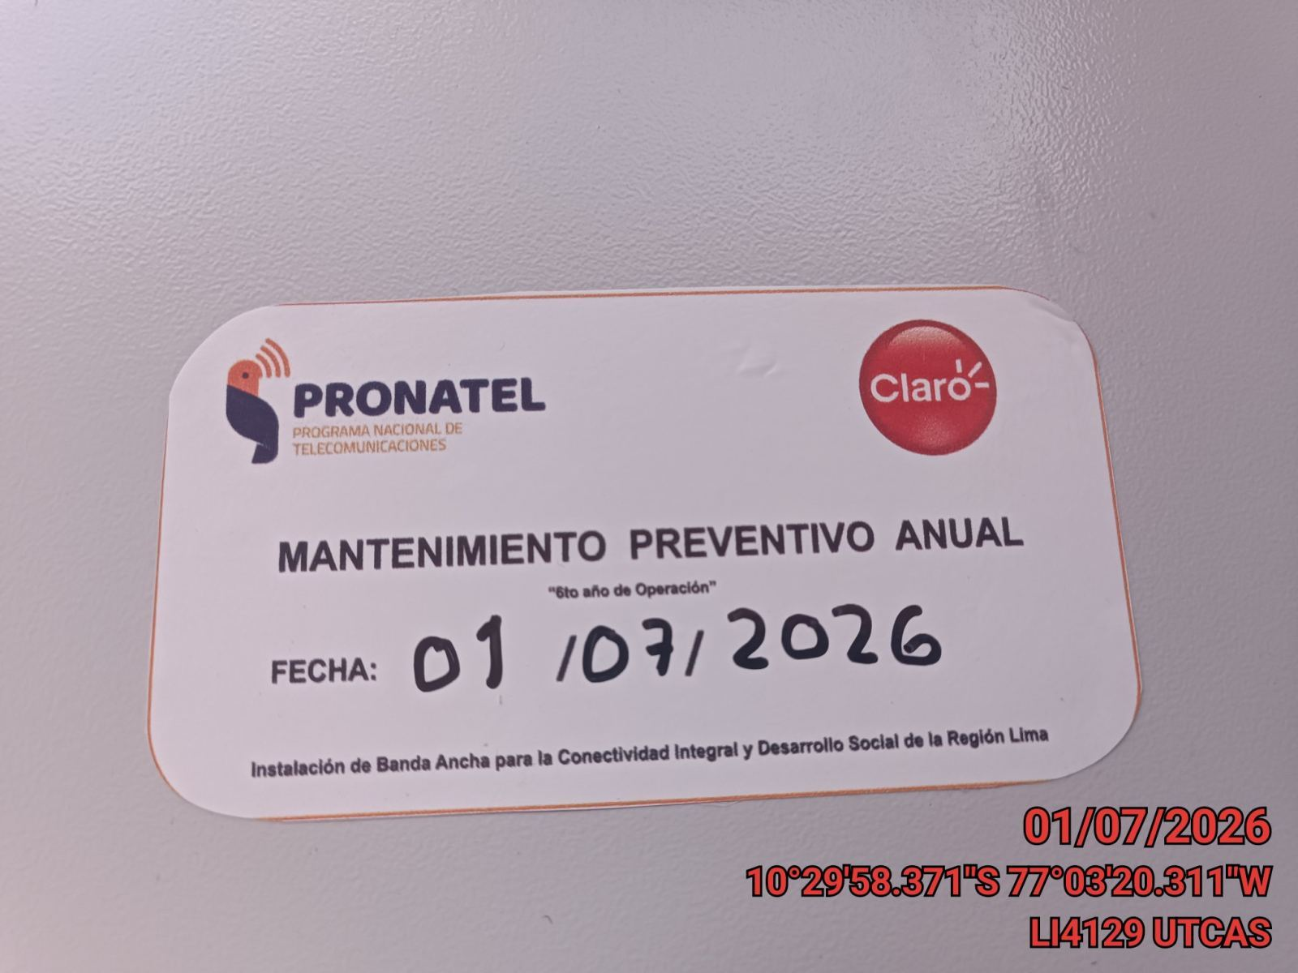 |  |  | 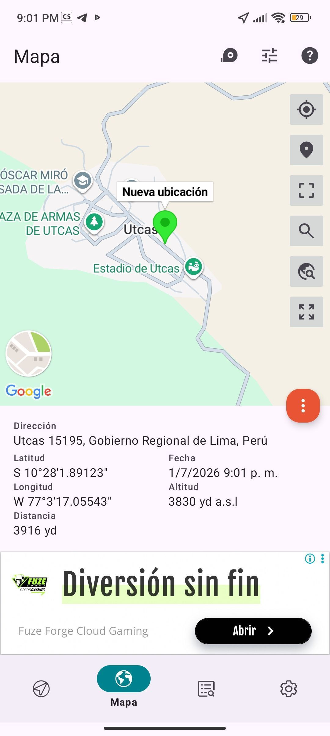

VERIFICACION DE PARAMETROS DE OPERACION: TEMPERATURA [°C]
ANTES |  | DURANTE |  | DESPUES
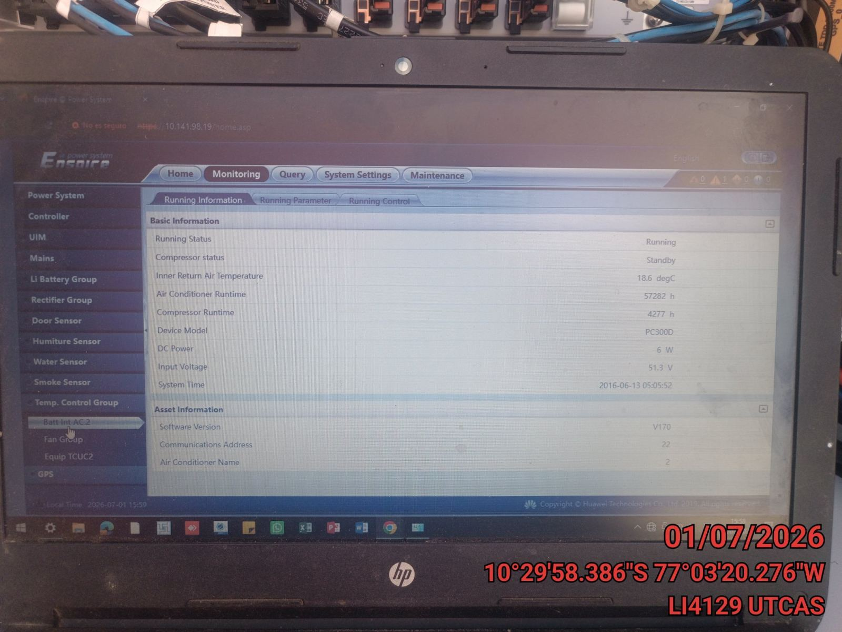 |  | 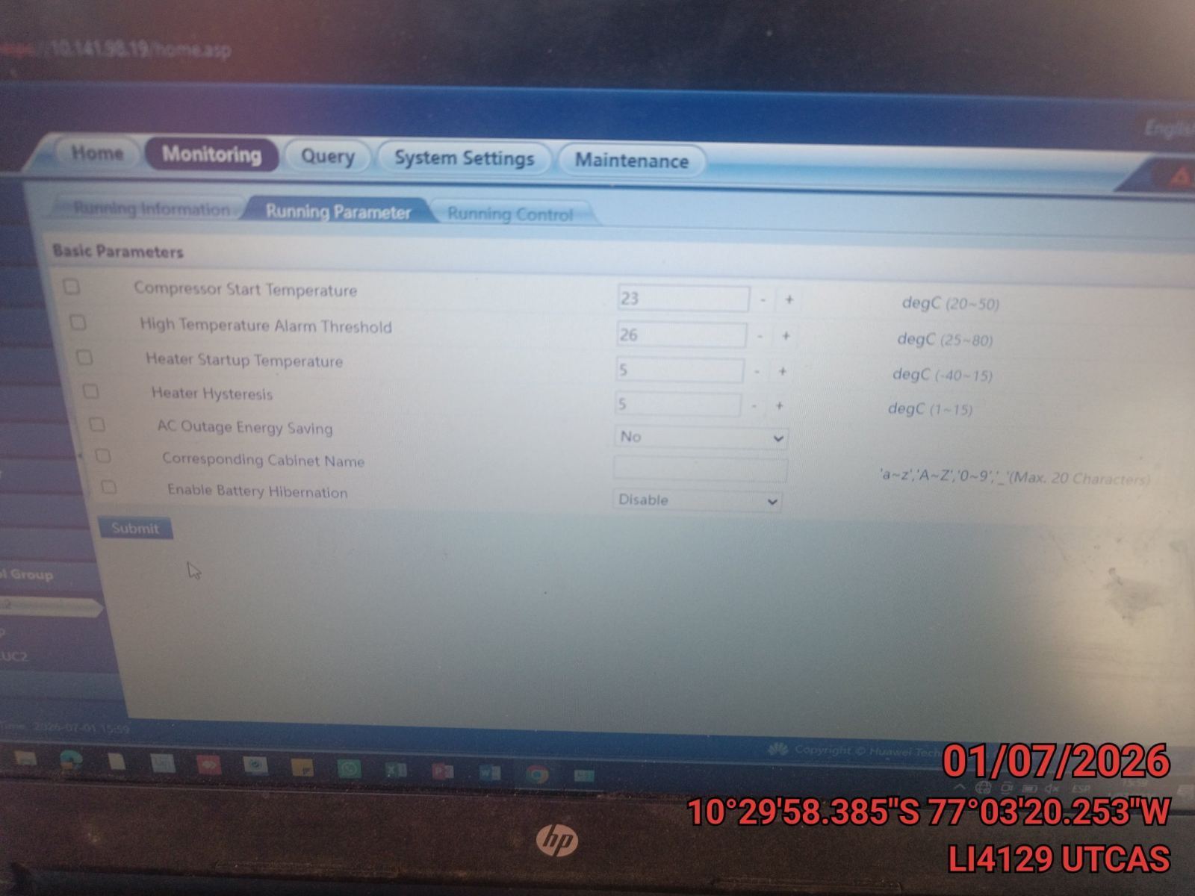 |  | 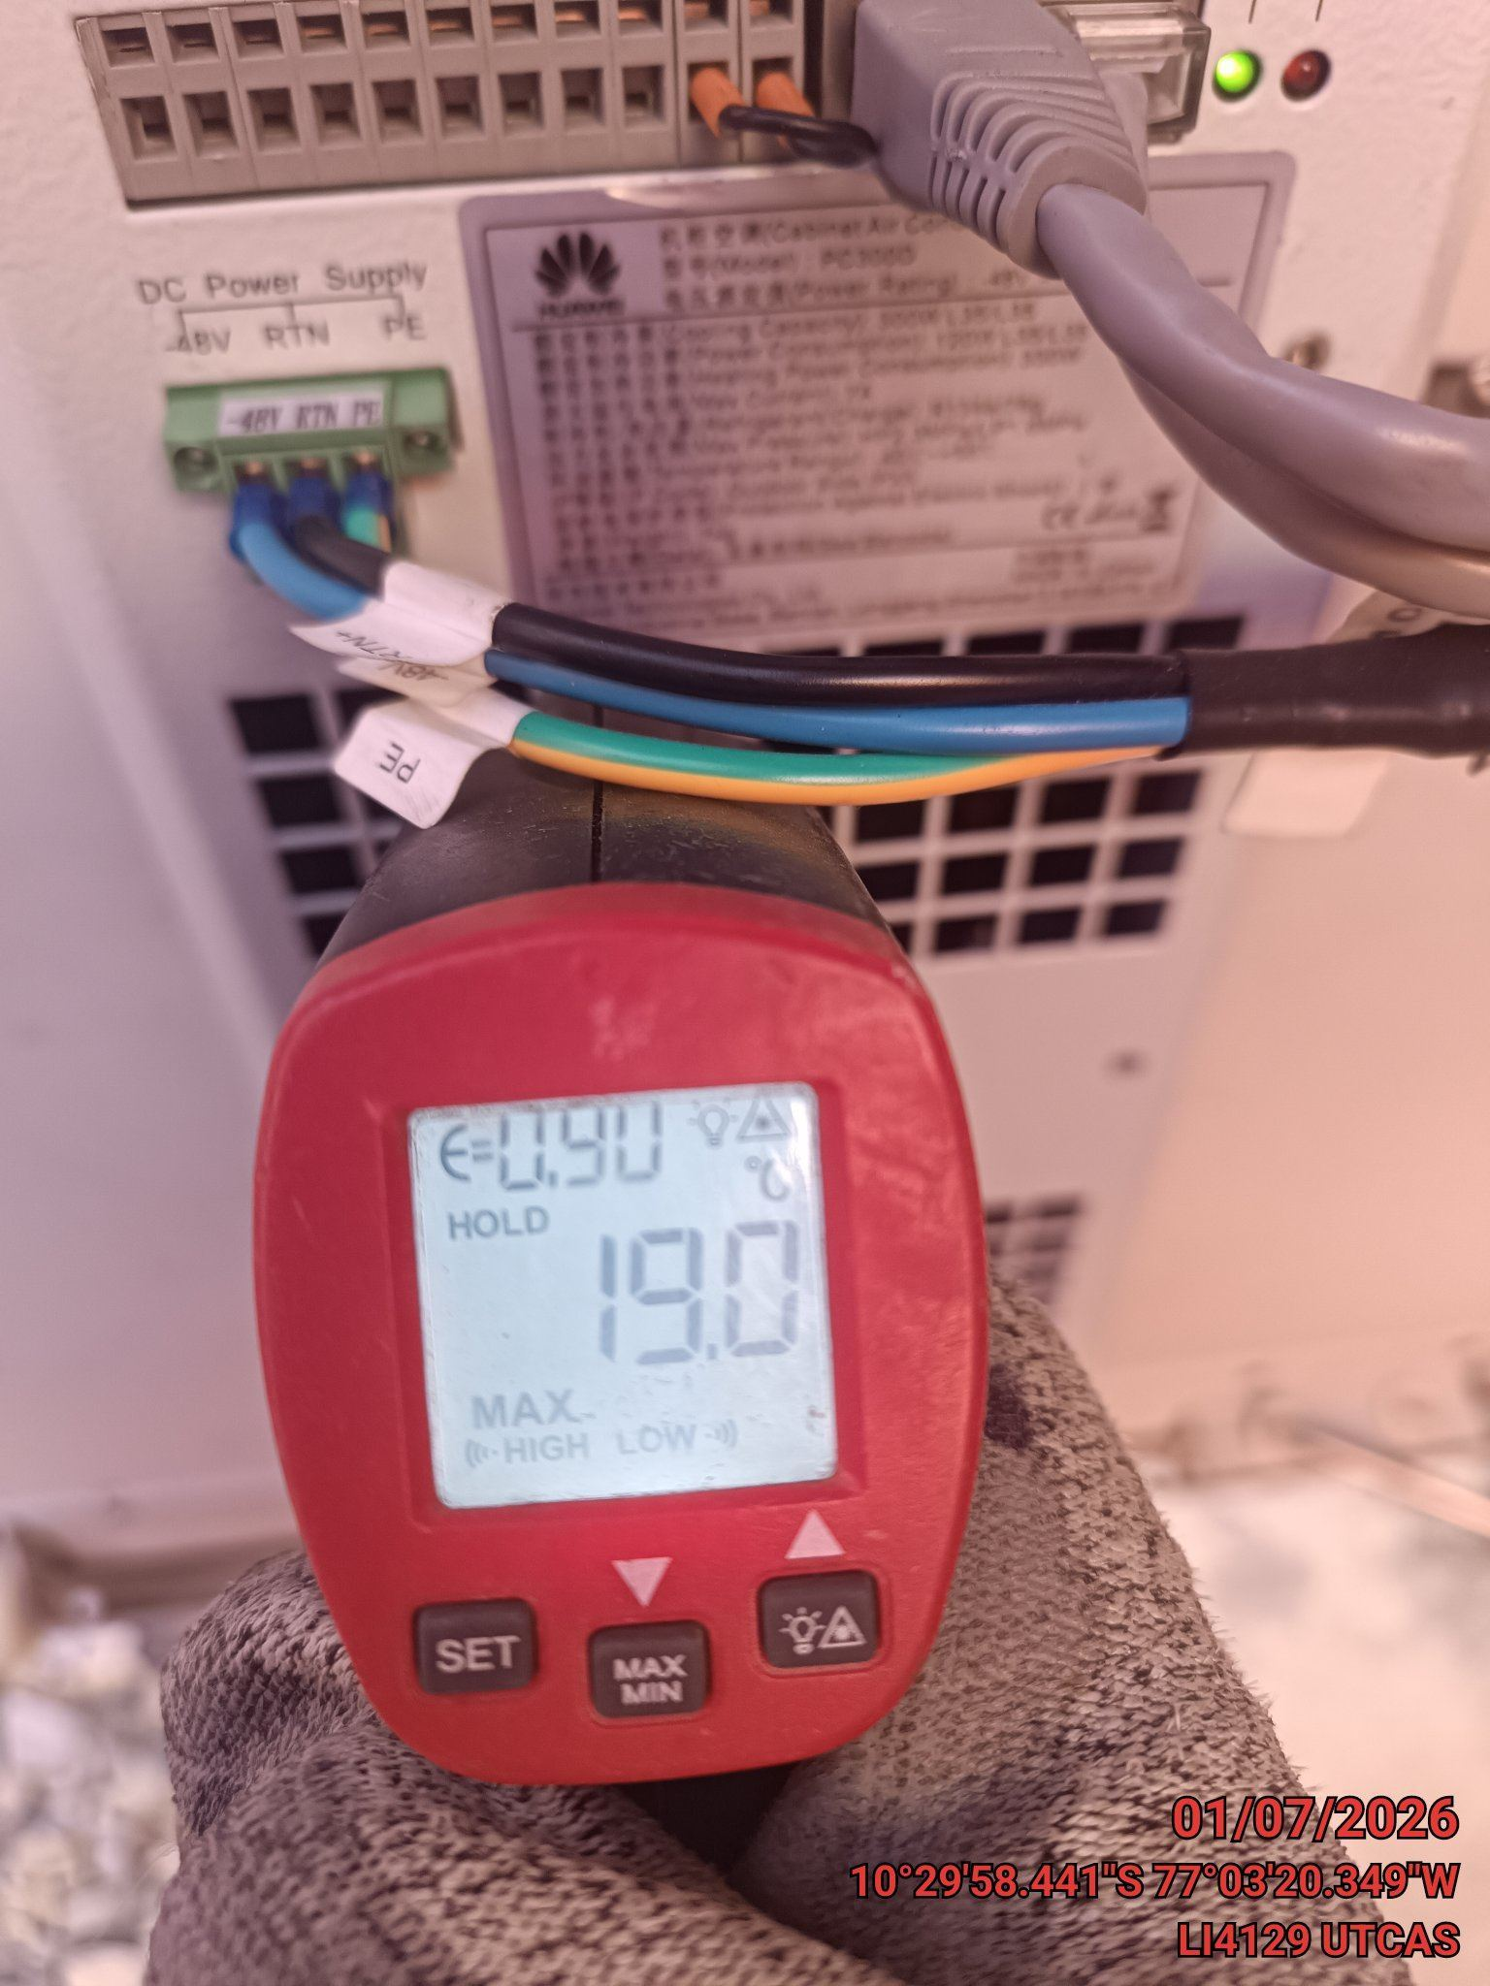

LIMPIEZA DE MOTOR DEL CONDENSADOR
ANTES |  | DURANTE |  | DESPUES
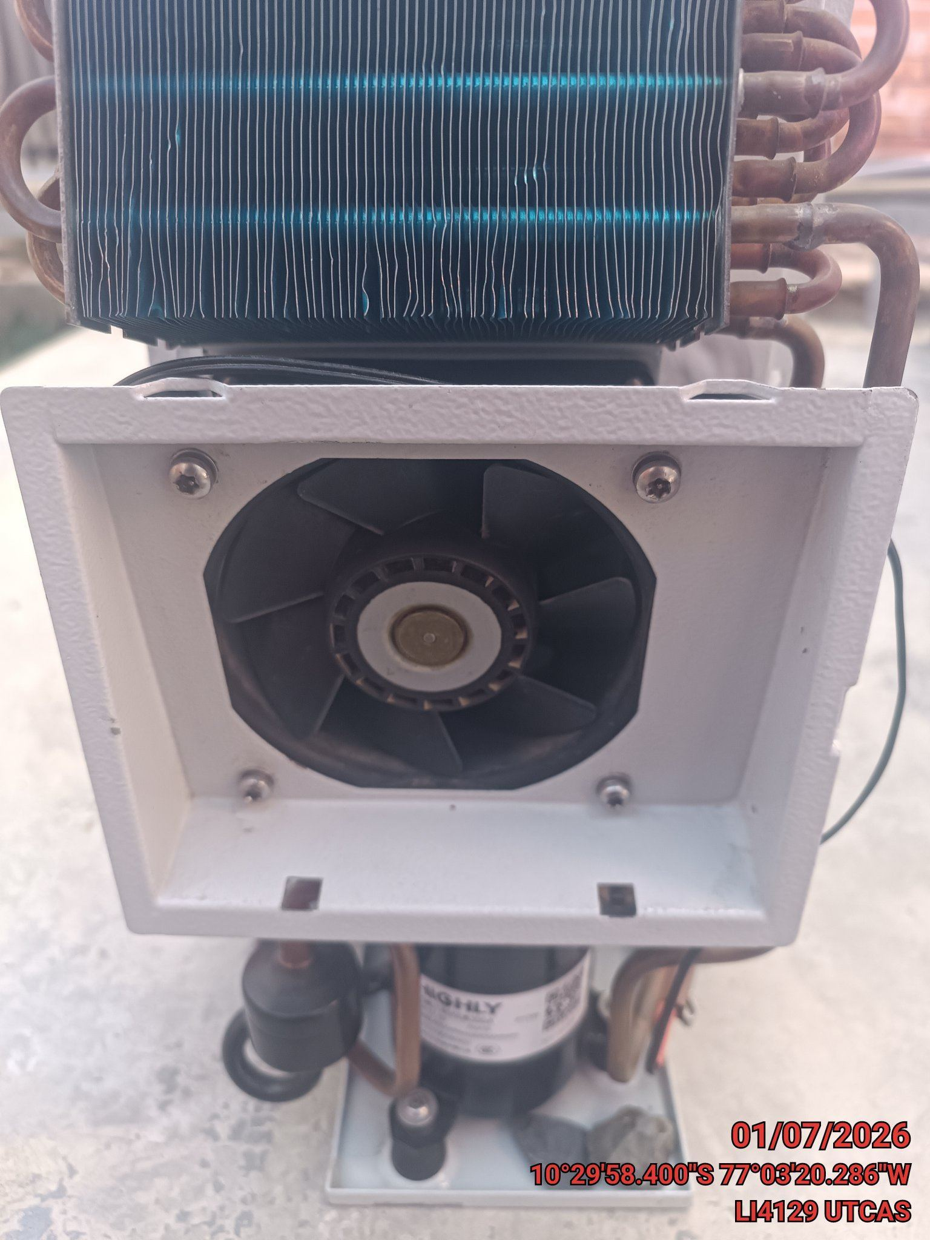 |  | 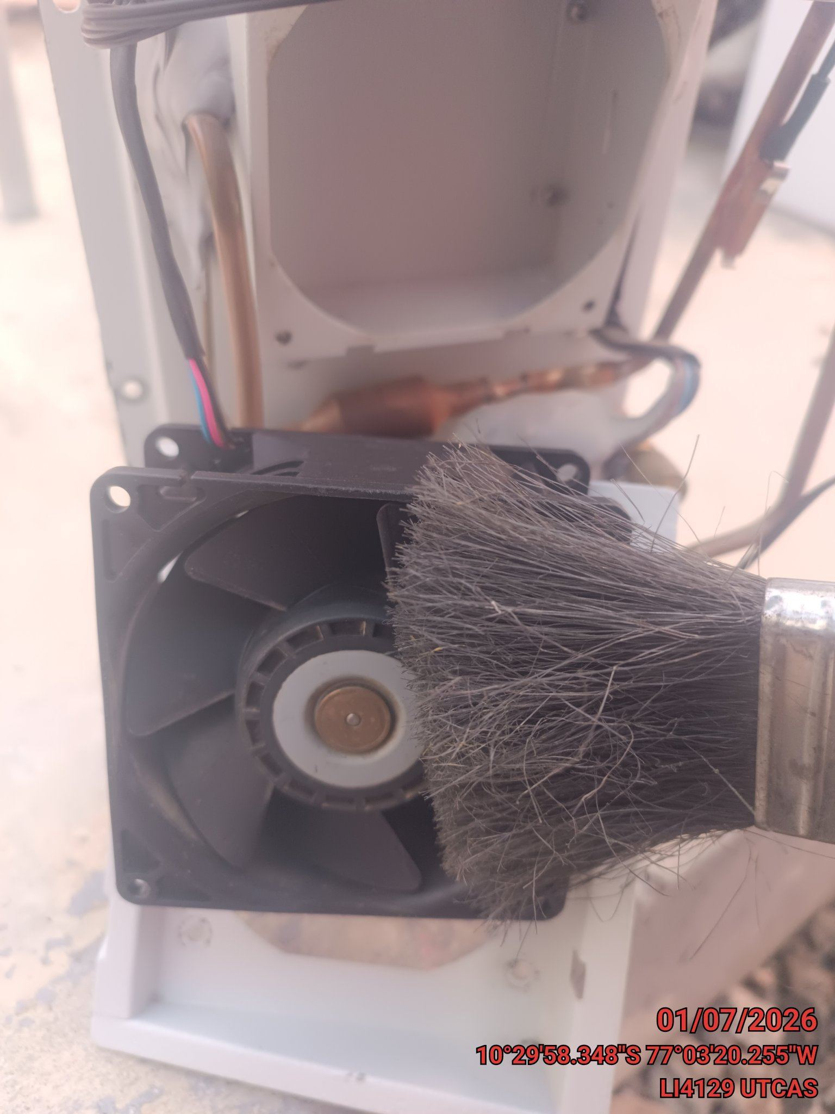 |  | 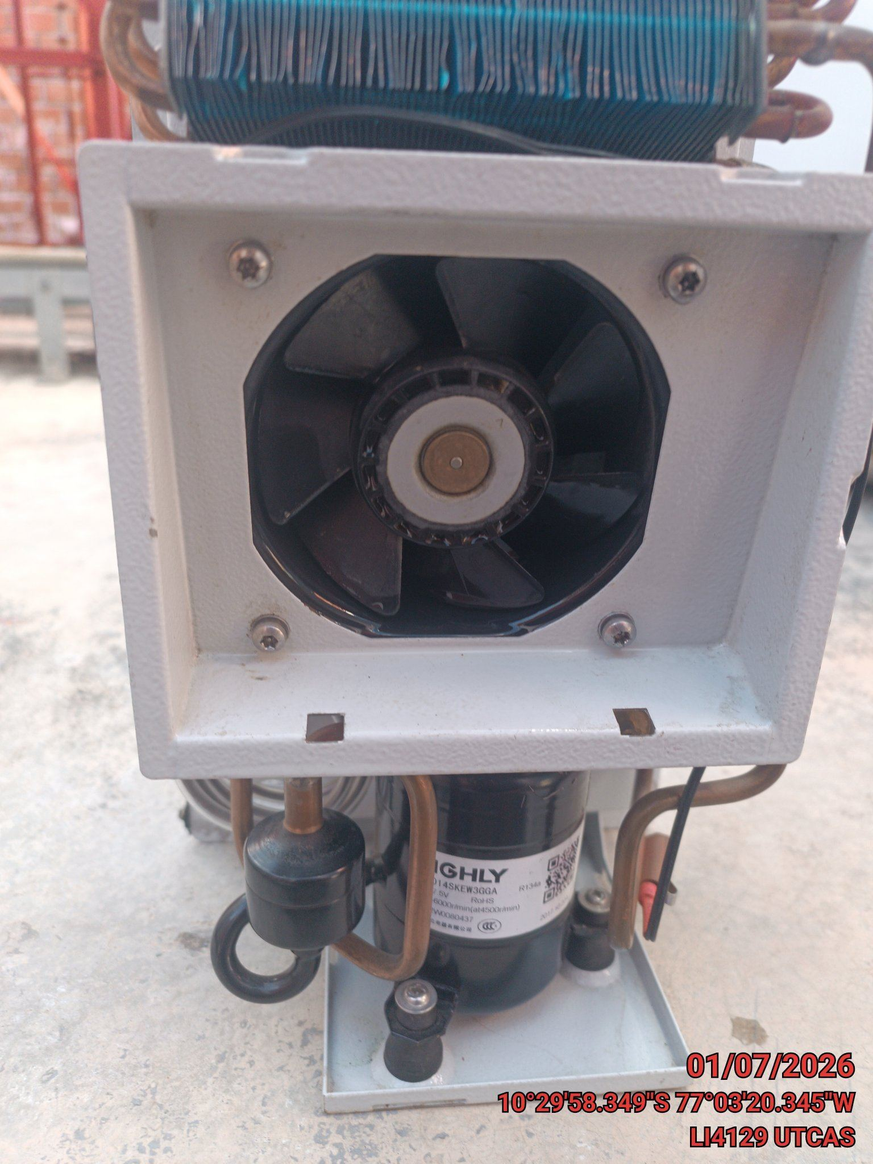

LIMPIEZA DE SERPENTIN DEL CONDENSADOR
ANTES |  | DURANTE |  | DESPUES
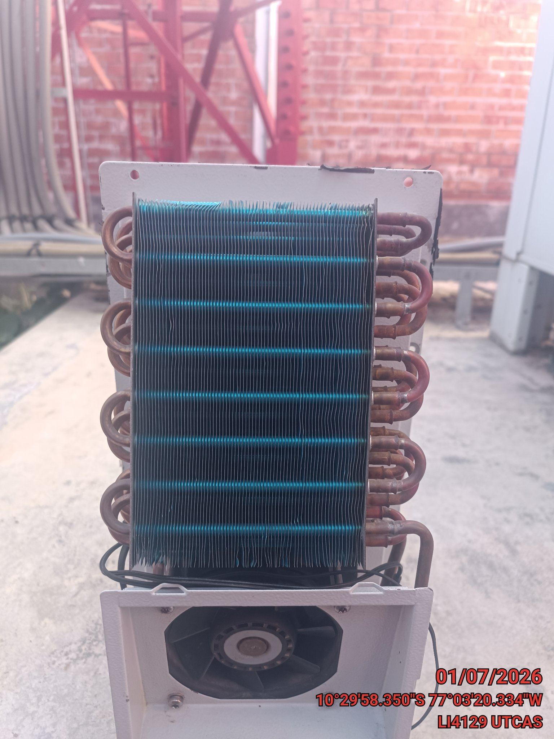 |  | 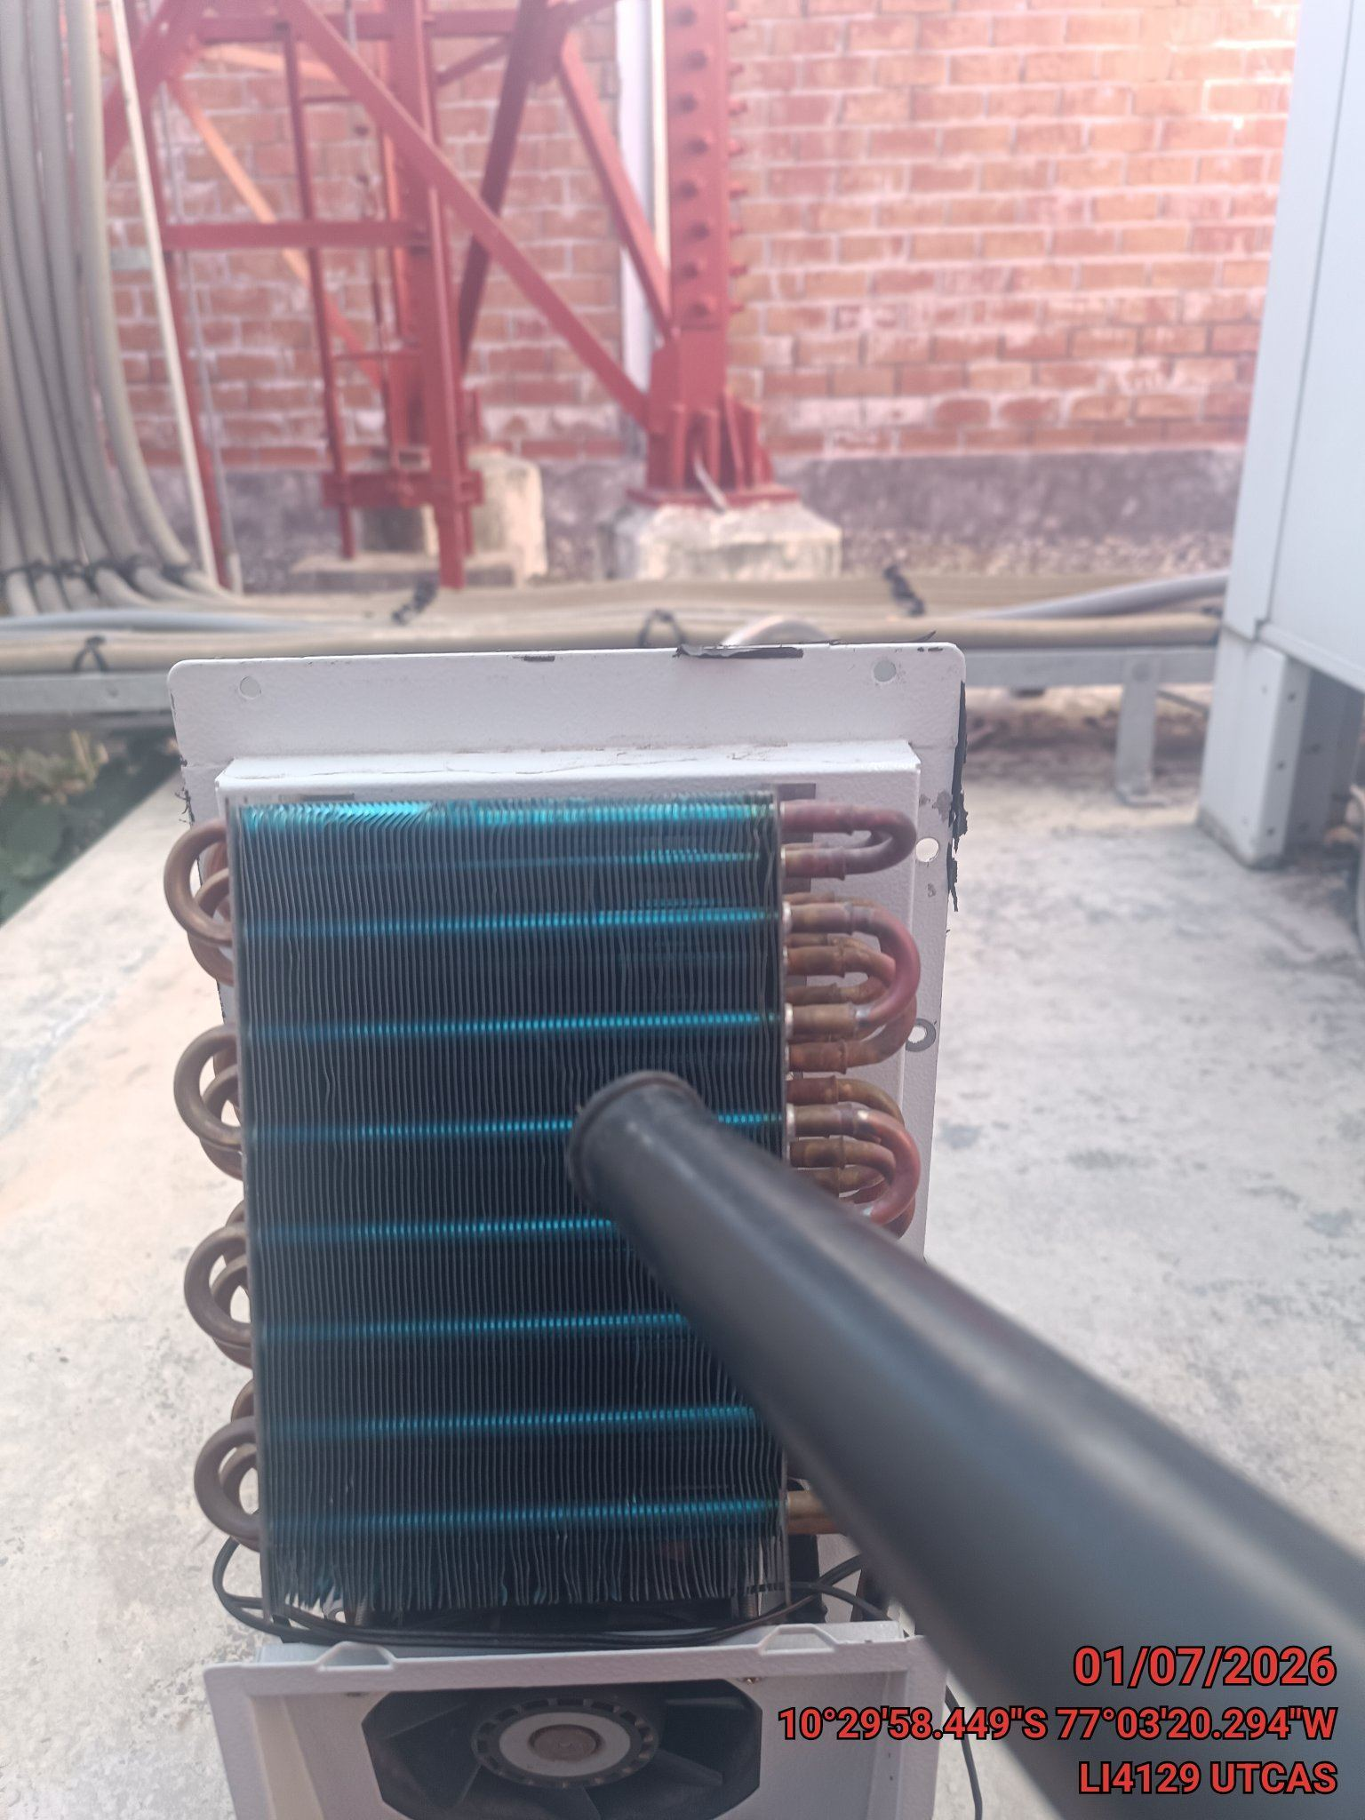 |  | 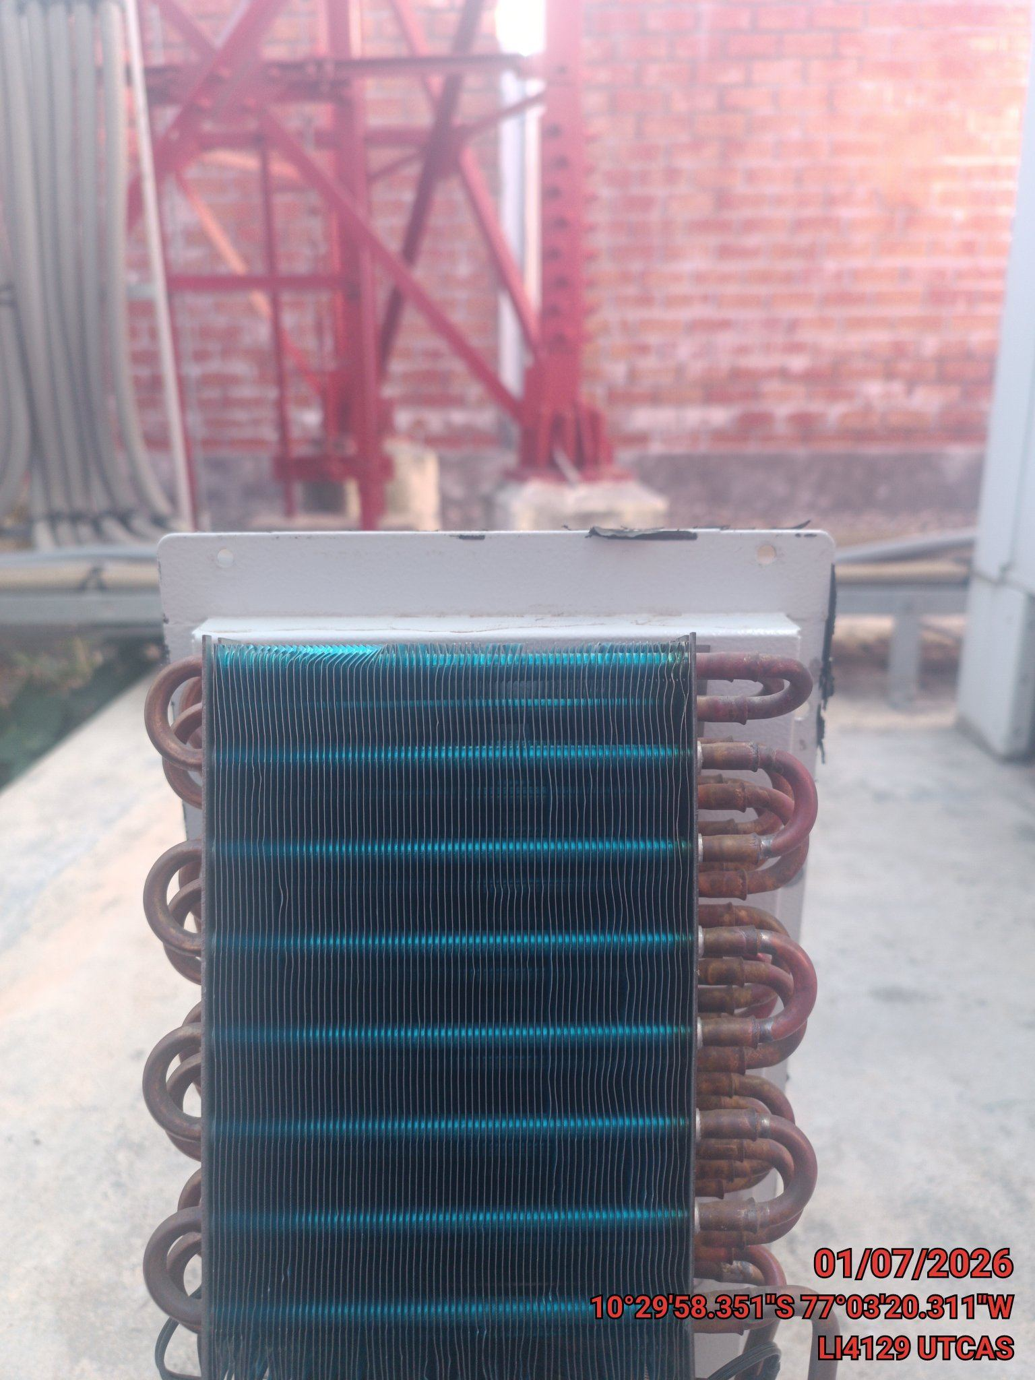

REVISION DE TARJETAS DE CONTROL
ANTES |  | DURANTE |  | DESPUES
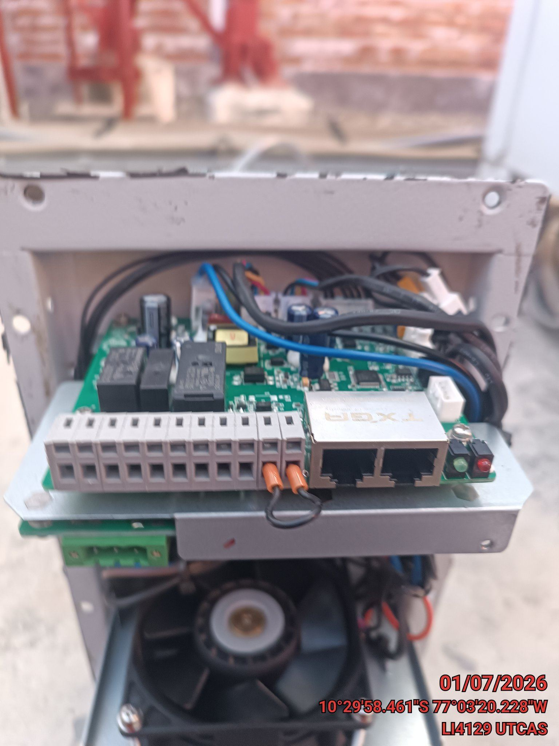 |  | 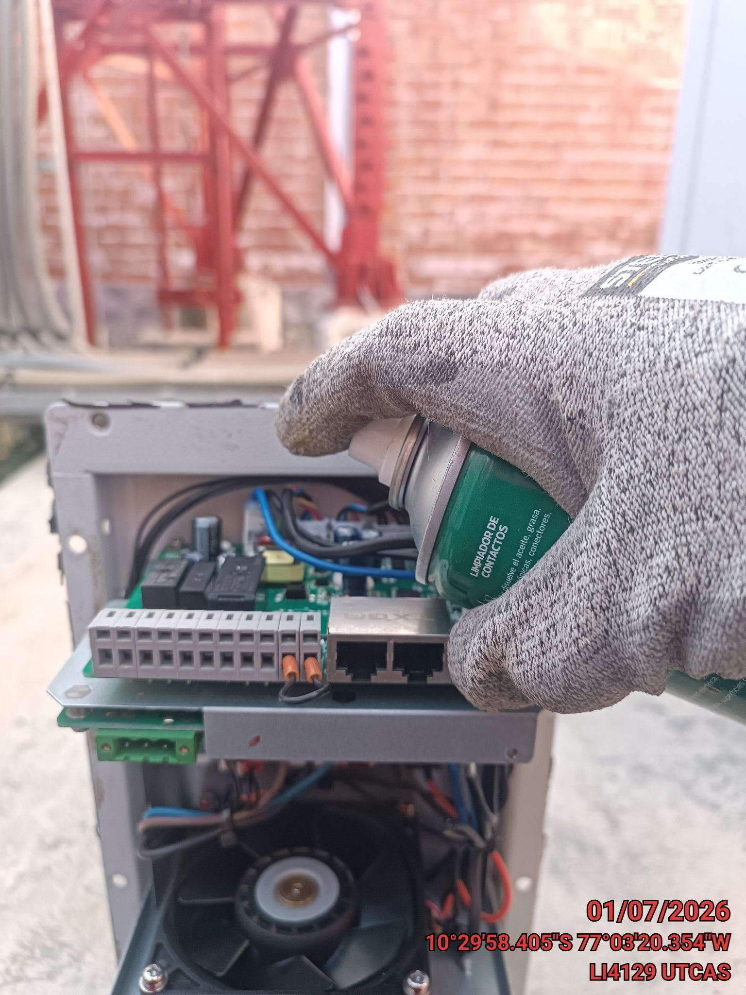 |  | 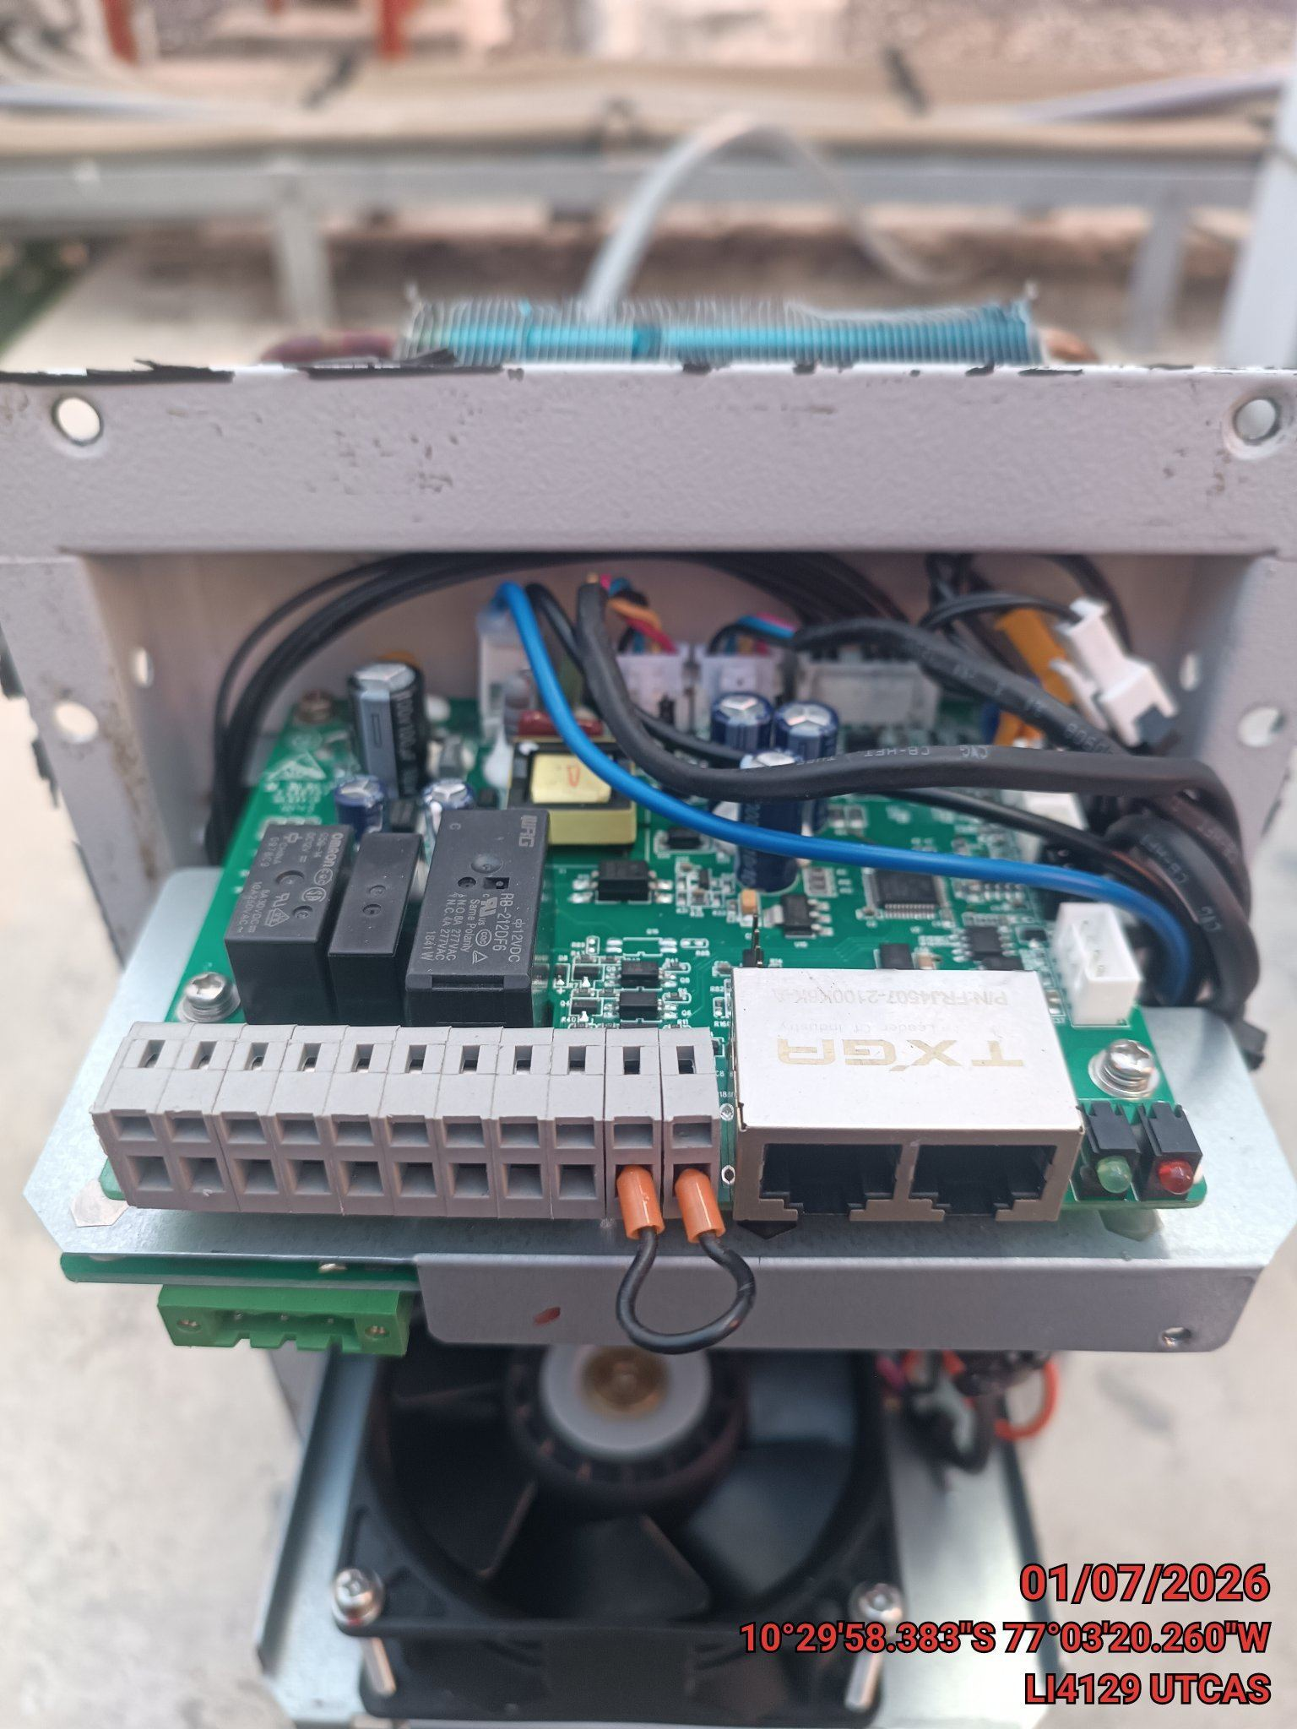

REVISION DE COMPRESOR Y RESISTENCIA ELECTRICA
ANTES |  | DURANTE |  | DESPUES
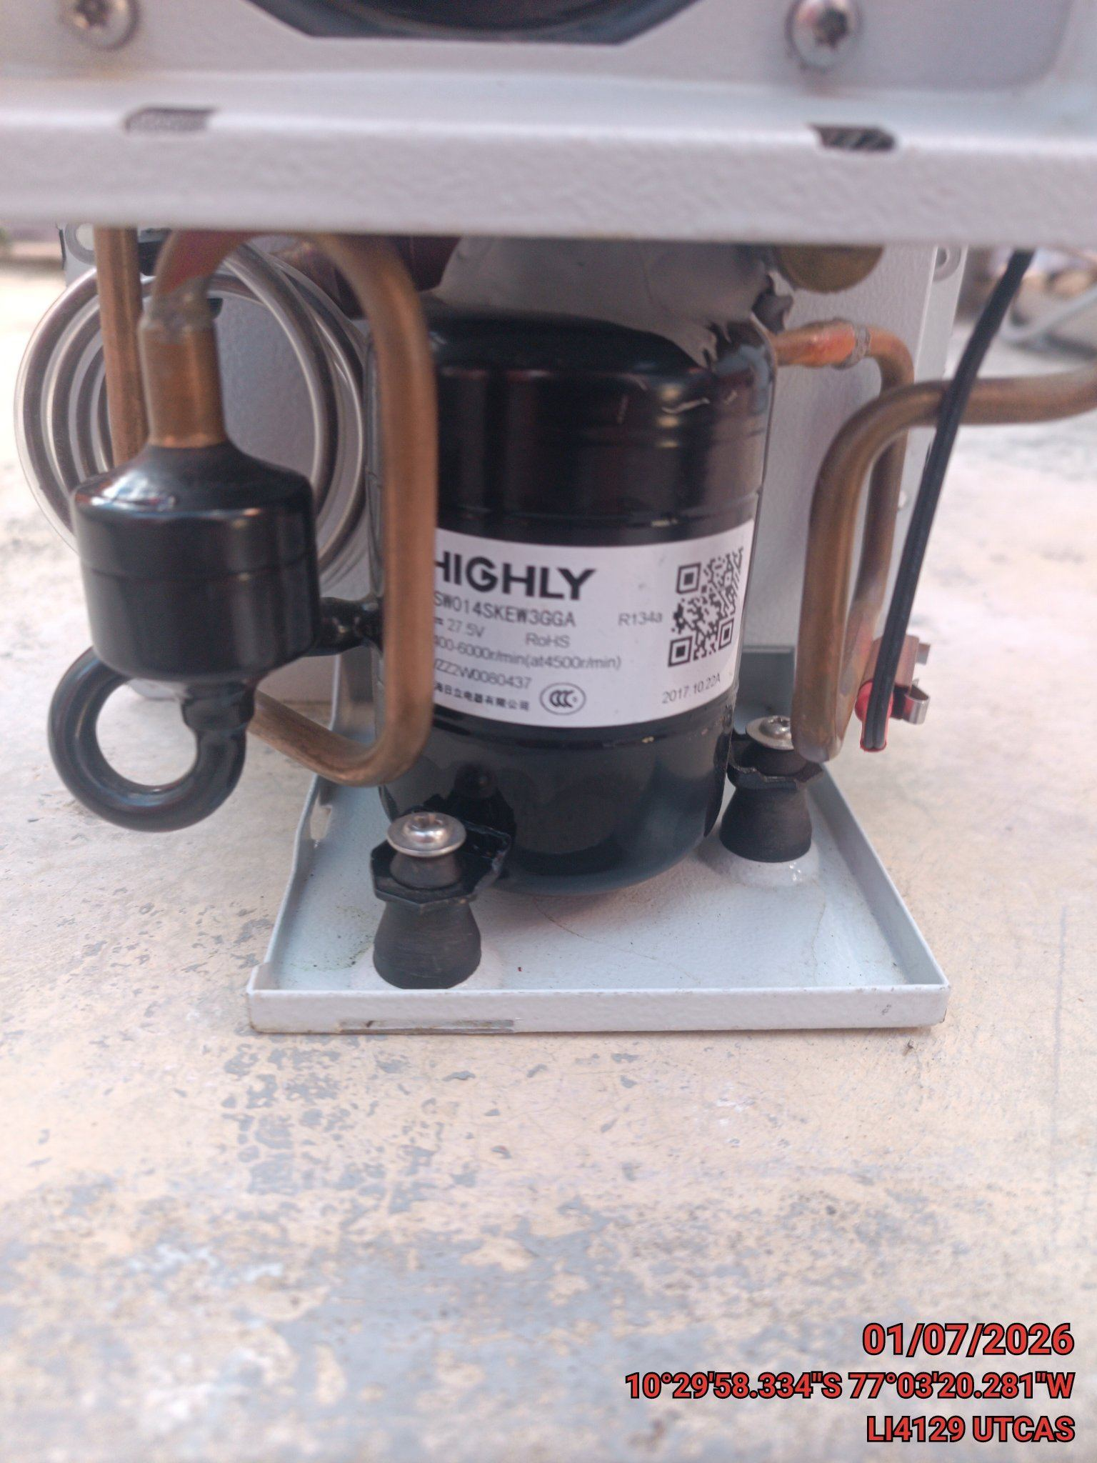 |  | 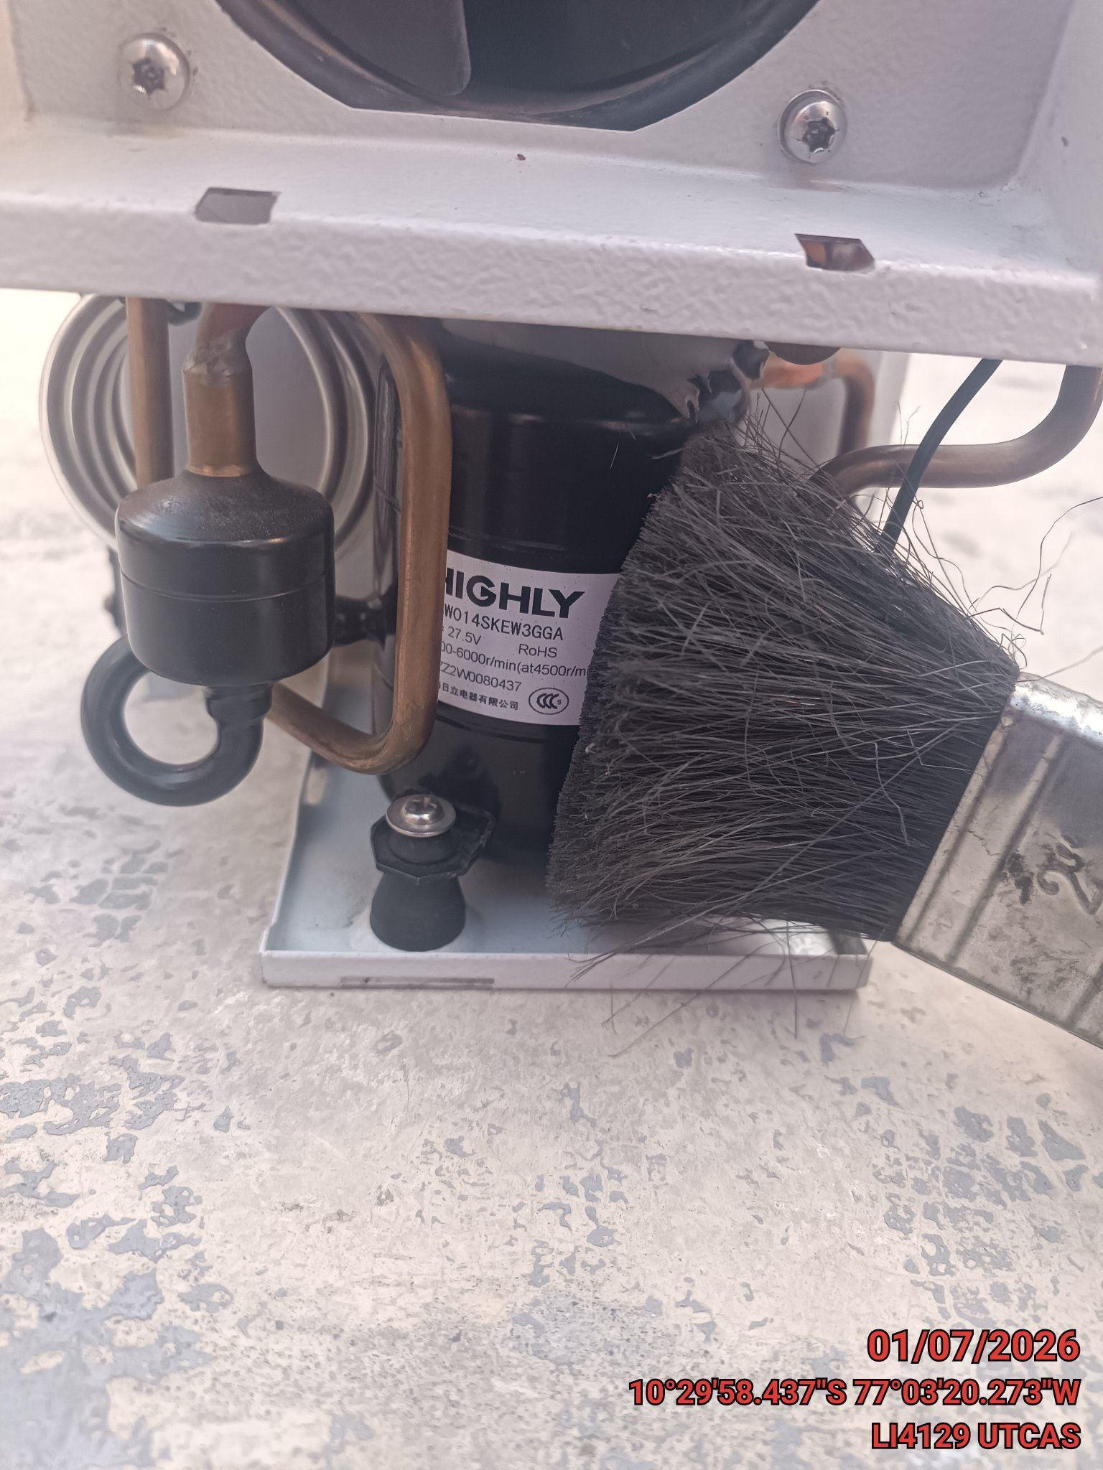 |  | 